CS0161
工厂名称 | 款号 | 商店名称 | 颜色 | 合计数量 | S订单数 | M订单数 | L订单数 | XL订单数 | 主标
宁波乾禾盛 | CS0161 （63910+98886） | 30912-FB | 豆灰色OXFORD TAN #15-1306TCX | 480 | 160 | 320 | 320 | 160 | 3840
宁波乾禾盛 | CS0161 （63910+98886） | 30912-FB | 玫红色HONEYSUCKLE #18-2120TCX | 480 | 160 | 320 | 320 | 160
宁波乾禾盛 | CS0161 （63910+98886） | 30912-FB | 石蓝色SODALITE BLUE #19-3953TCX | 480 | 160 | 320 | 320 | 160
宁波乾禾盛 | CS0161 （63910+98886） | 30912-FB | 砖红色POINCIANA #18-1564TCX | 480 | 160 | 320 | 320 | 160
宁波乾禾盛 | CS0161 （63910+98886） | 30913-LP | 豆灰色OXFORD TAN #15-1306TCX | 1020 | 340 | 680 | 680 | 340 | 8160
宁波乾禾盛 | CS0161 （63910+98886） | 30913-LP | 黑色BLACK | 1020 | 340 | 680 | 680 | 340
宁波乾禾盛 | CS0161 （63910+98886） | 30913-LP | 灰蓝色DUSTY BLUE #2325 | 1020 | 340 | 680 | 680 | 340
宁波乾禾盛 | CS0161 （63910+98886） | 30913-LP | 艳粉色HOT PINK #2326 | 1020 | 340 | 680 | 680 | 340
宁波乾禾盛 | CS0161 （63910+98886） | 30920-11H | 豆灰色OXFORD TAN #15-1306TCX | 240 | 80 | 160 | 160 | 80 | 1920
宁波乾禾盛 | CS0161 （63910+98886） | 30920-11H | 玫红色HONEYSUCKLE #18-2120TCX | 240 | 80 | 160 | 160 | 80
宁波乾禾盛 | CS0161 （63910+98886） | 30920-11H | 石蓝色SODALITE BLUE #19-3953TCX | 240 | 80 | 160 | 160 | 80
宁波乾禾盛 | CS0161 （63910+98886） | 30920-11H | 砖红色POINCIANA #18-1564TCX | 240 | 80 | 160 | 160 | 80

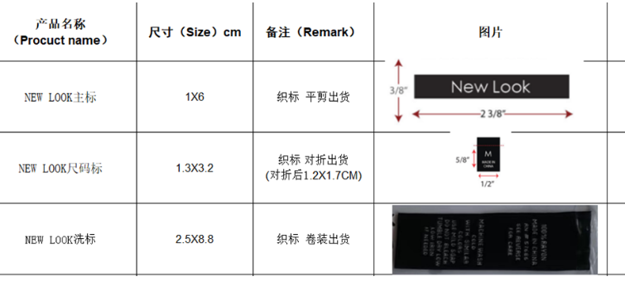
工厂名称 | 款号 | 商店名称 | 图片 | 订单数量 | 洗唛
宁波乾禾盛 | CS0161 （63910+98886） | 30912-FB | 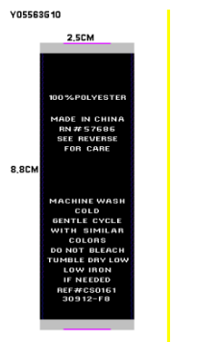 | 1920 | 3840
宁波乾禾盛 | CS0161 （63910+98886） | 30912-FB
宁波乾禾盛 | CS0161 （63910+98886） | 30912-FB
宁波乾禾盛 | CS0161 （63910+98886） | 30912-FB
宁波乾禾盛 | CS0161 （63910+98886） | 30913-LP | 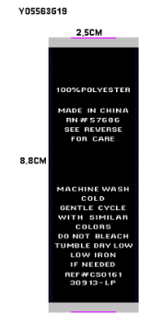 | 4080 | 8160
宁波乾禾盛 | CS0161 （63910+98886） | 30913-LP
宁波乾禾盛 | CS0161 （63910+98886） | 30913-LP
宁波乾禾盛 | CS0161 （63910+98886） | 30913-LP
宁波乾禾盛 | CS0161——63910 | 30920-11H | 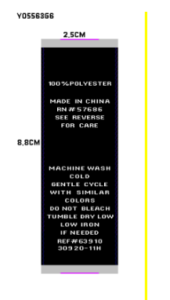 | 960 | 960
宁波乾禾盛 |  | 30920-11H
宁波乾禾盛 | CS0161 --98886 | 30920-11H | 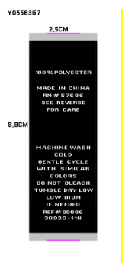 | 960 | 960
宁波乾禾盛 |  | 30920-11H

